回答方法
BIM図面審査の利用意向等に関するアンケート 回答方法

1 | 「アンケート用紙」シートの設問に従ってご回答ください。
 | ※自由記入と単一選択式、複数選択式がありますので設問に従ってそれぞれご回答ください。
 | ※特定の回答をした方のみの設問がありますので対象の方はご回答ください。
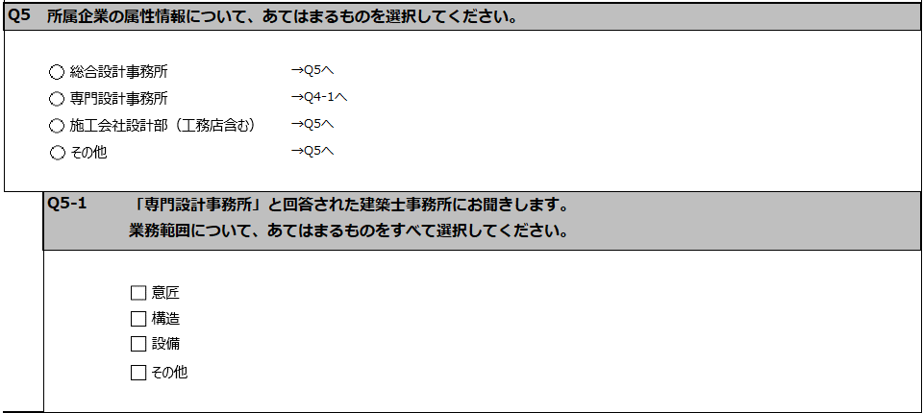
 | 例

Q4で「専門設計事務所」と回答された方のみ回答してください

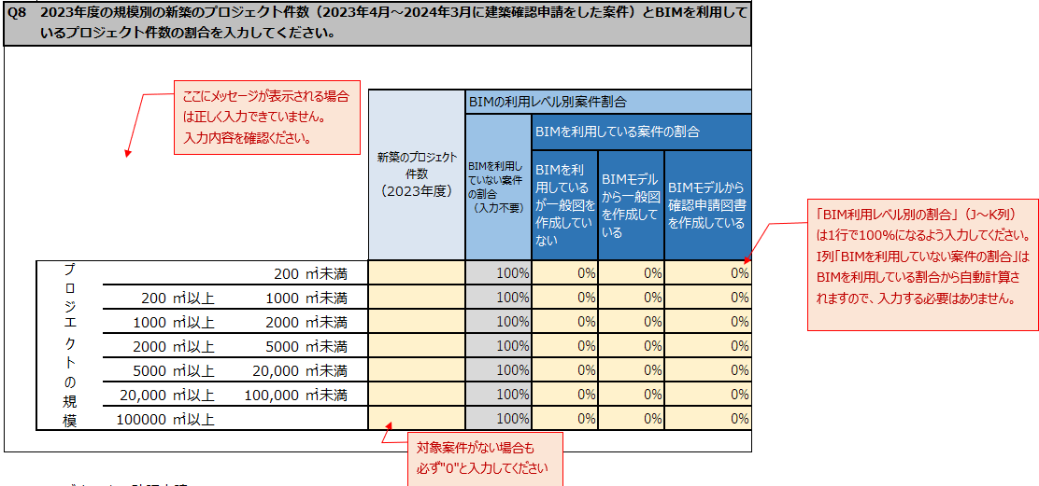
 | ※いくつか注意点がある設問があります。オブジェクトの内容をご確認ください。
 | 例

 | ※シートの削除や解答欄以外のセルには記入しないでください。

2 | 全ての設問が回答されているかご確認ください。
 | タイトル下の「入力状況」のセルでご確認いただけます。「全問回答済みです。シートのメール送付をお願いします。」と表示されているかご確認ください。
 | 未入力表示のままの場合は回答していない設問がありますのでもう一度見直しをお願いします。

3 | アンケートを下記宛先にご送付ください。
 | 国土交通省「BIM図面審査の利用意向等に関するアンケート回答窓口」
 | hqt-chousa@ki.mlit.go.jp
 | ※質問内容や回答方法にご不明点がありましたら以下の宛先へお問い合わせください。
 | ymiyahara@bdx.co.jp | （※国土交通省から調査委託した事業者のメールアドレスです）

アンケート用紙
BIM図面審査の利用意向等に関するアンケート

 |  |  |  |  | 入力状況 | 未入力の設問があります

■回答者情報
Q1 | 所属団体について選択してください。 ＊「所属団体」は、回答者の所属する部署に、本アンケートを配布した団体を一つ選択してください。

Q2 | 回答者の所属部署を入力してください。 （複数名で入力していただいた場合は回答者全員の該当する部門を入力してください）

■貴社情報
Q3 | 所属する企業名を入力してください。

Q4 | 所属する企業（本社）の所在地を選択してください。

Q5 | 所属企業の属性情報について、あてはまるものを選択してください。

 |  |  |  | →Q5へ
 |  |  |  | →Q4-1へ
 |  |  |  | →Q5へ
 |  |  |  | →Q5へ

 | Q5-1 | 「専門設計事務所」を選択された建築士事務所にお聞きします。 業務範囲について、あてはまるものをすべて選択してください。

Q6 | 所属する建築士の人数についてあてはまるものを選択してください。

■貴社のBIMの導入状況
Q7 | 貴社のBIM の導入状況についてあてはまるものを選択してください。

 |  |  |  |  | →Q6-1へ
 |  |  |  |  | →Q6-1へ
 |  |  |  |  | →Q7へ
 |  |  |  |  | →Q7へ

 | Q6-1 | 「導入済である」 「導入していないが、1年以内に導入予定である」 を選択された方にお聞きします。 導入済または導入予定のBIM ソフトウエアをすべて選択してください。

 |  |  |  |  | ( |  |  |  |  | )

Q8 | 2023年度の規模別の新築のプロジェクト件数（2023年4月～2024年3月に建築確認申請をした案件）とBIMを利用しているプロジェクト件数の割合を入力してください。（黄色のセルを入力してください。）

ここにメッセージが表示される場合は正しく入力できていません。
入力内容を確認ください。
「BIM利用レベル別の割合」（J～K列）は1行で100%になるよう入力してください。
I列「BIMを利用していない案件の割合」はBIMを利用している割合から自動計算されますので、入力する必要はありません。
 | ※BIMの利用レベル別案件割合の合計が 100%となるよう修正してください |  |  |  |  | 新築のプロジェクト 件数 （2023年度） | BIMの利用レベル別案件割合
 |  |  |  |  |  |  | BIMを利用していない案件の割合 （入力不要） | BIMを利用している案件の割合
 |  |  |  |  |  |  |  | BIMを利用しているが一般図を作成していない | BIMモデルから一般図を作成している | BIMモデルから確認申請図書を作成している
 | プロジェクトの規模 |  |  | 200 | ㎡未満 | 0 | 100% | 0% | 0% | 0%
 |  | 200 | ㎡以上 | 1000 | ㎡未満 | 1 | 100% | 0% | 0% | 0%
 |  | 1000 | ㎡以上 | 2000 | ㎡未満 | 1 | 100% | 0% | 0% | 0%
 |  | 2000 | ㎡以上 | 5000 | ㎡未満 | 1 | 100% | 0% | 0% | 0%
 |  | 5000 | ㎡以上 | 20,000 | ㎡未満 | 1 | 100% | 0% | 0% | 0%
 |  | 20,000 | ㎡以上 | 100,000 | ㎡未満 | 1 | 100% | 0% | 0% | 0%
 |  | 100000 | ㎡以上 |  |  | 1 | 100% | 0% | 0% | 0%
対象案件がない場合も
必ず"0"と入力してください
■BIMモデルによる確認申請について 2026年春にはBIM図面審査の開始、2029年春にはBIMデータ審査の開始が予定されています。 BIM図面審査は別紙「BIM図面審査の概要チラシ」のとおり申請者および審査者にメリットのある仕組みとなっています。 ＊別紙「BIM図面審査の概要チラシ」をご覧いただいたうえでご回答ください。
Q9 | BIM図面審査という名称を本アンケート・別紙以外で見聞きしたことはございますか。あてはまるものを選択してください。

Q10 | BIM図面審査制度の認知度についてあてはまるものを選択してください。

Q11 | BIM図面審査によって建築主や設計者にどのようなメリットがあるかご存じですか。あてはまるものを選択してください。

Q12 | BIM図面審査を利用したいと思われますか。あてはまるものを選択してください。

Q13 | BIM図面審査の開始にあたり、どのような要件や効果があれば利用・実施したいと思われますか。あてはまるものをすべて選択してください。

 | Q13-1 | 「その他」を選択された方にお聞きします。 BIM図面審査に対して他にどんな要件や効果を期待するか、ご自由に入力してください。

